Sheet2
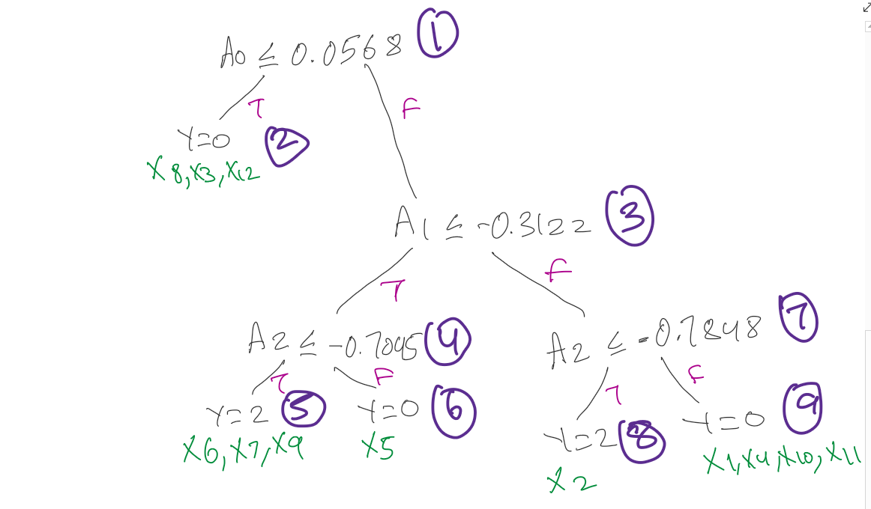
X | A0 | A1 | A2 | A3 | y
x01 | 1.1125 | -0.0274 | -0.0234 | 1.3081 | 1
x02 | 0.0852 | 1.219 | -0.7848 | -0.7603 | 2
x03 | -1.1357 | 0.5843 | -0.3195 | 0.8563 | 0
x04 | 0.9767 | 0.8422 | 0.2276 | 0.1197 | 1
x05 | 0.8904 | -1.7606 | 0.3619 | -0.8276 | 0
x06 | 2.3822 | -0.3122 | -2.0307 | -0.5065 | 2
x07 | 0.7194 | -0.4061 | -0.7045 | -0.0731 | 2
x08 | -2.935 | 0.781 | -2.5421 | 3.0142 | 0
x09 | 2.4343 | -1.538 | -2.7953 | 0.3862 | 2
x10 | 0.8096 | -0.2601 | 0.5556 | 0.6288 | 1
x11 | 0.8577 | -0.2217 | -0.6973 | -0.1095 | 1
x12 | 0.0568 | 0.0696 | 1.1153 | -1.1753 | 0

 |  | A0 <= 0.0568 |  |  |  |  |  | A0 > 0.0568
x08 | -2.935 | 0.781 | -2.5421 | 3.0142 | 0 | x02 | 0.0852 | 1.219 | -0.7848 | -0.7603 | 2
x03 | -1.1357 | 0.5843 | -0.3195 | 0.8563 | 0 | x07 | 0.7194 | -0.4061 | -0.7045 | -0.0731 | 2
x12 | 0.0568 | 0.0696 | 1.1153 | -1.1753 | 0 | x10 | 0.8096 | -0.2601 | 0.5556 | 0.6288 | 1
 |  |  |  |  |  | x11 | 0.8577 | -0.2217 | -0.6973 | -0.1095 | 1
Done: |  |  |  |  |  | x05 | 0.8904 | -1.7606 | 0.3619 | -0.8276 | 0
x08 |  |  |  |  |  | x04 | 0.9767 | 0.8422 | 0.2276 | 0.1197 | 1
x03 |  |  |  |  |  | x01 | 1.1125 | -0.0274 | -0.0234 | 1.3081 | 1
x12 |  |  |  |  |  | x06 | 2.3822 | -0.3122 | -2.0307 | -0.5065 | 2
 |  |  |  |  |  | x09 | 2.4343 | -1.538 | -2.7953 | 0.3862 | 2

 | NEXT ROW

 |  | A1<= -0.3122 |  |  |  |  |  | A1 > -0.3122
x06 | 2.3822 | -0.3122 | -2.0307 | -0.5065 | 2 | x02 | 0.0852 | 1.219 | -0.7848 | -0.7603 | 2
x07 | 0.7194 | -0.4061 | -0.7045 | -0.0731 | 2 | x04 | 0.9767 | 0.8422 | 0.2276 | 0.1197 | 1
x09 | 2.4343 | -1.538 | -2.7953 | 0.3862 | 2 | x01 | 1.1125 | -0.0274 | -0.0234 | 1.3081 | 1
x05 | 0.8904 | -1.7606 | 0.3619 | -0.8276 | 0 | x11 | 0.8577 | -0.2217 | -0.6973 | -0.1095 | 1
 |  |  |  |  |  | x10 | 0.8096 | -0.2601 | 0.5556 | 0.6288 | 1
 |  | A2 <= -0.7045
x09 | 2.4343 | -1.538 | -2.7953 | 0.3862 | 2 |  |  | A2 <= -0.7848
x06 | 2.3822 | -0.3122 | -2.0307 | -0.5065 | 2 | x02 | 0.0852 | 1.219 | -0.7848 | -0.7603 | 2
x07 | 0.7194 | -0.4061 | -0.7045 | -0.0731 | 2
 |  |  |  |  |  |  |  | A2 > -0.7848
 |  | A2 > -0.7045 |  |  |  | x11 | 0.8577 | -0.2217 | -0.6973 | -0.1095 | 1
x05 | 0.8904 | -1.7606 | 0.3619 | -0.8276 | 0 | x01 | 1.1125 | -0.0274 | -0.0234 | 1.3081 | 1
 |  |  |  |  |  | x04 | 0.9767 | 0.8422 | 0.2276 | 0.1197 | 1
Done: |  |  |  |  |  | x10 | 0.8096 | -0.2601 | 0.5556 | 0.6288 | 1
x05
x09 |  |  |  |  |  | Done:
x06 |  |  |  |  |  | x02
x07 |  |  |  |  |  | x11
 |  |  |  |  |  | x01
 |  |  |  |  |  | x04
 |  |  |  |  |  | x10

